MOU
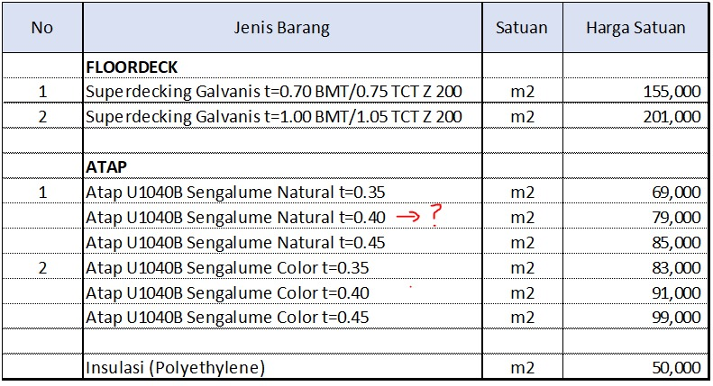
BATA RINGAN
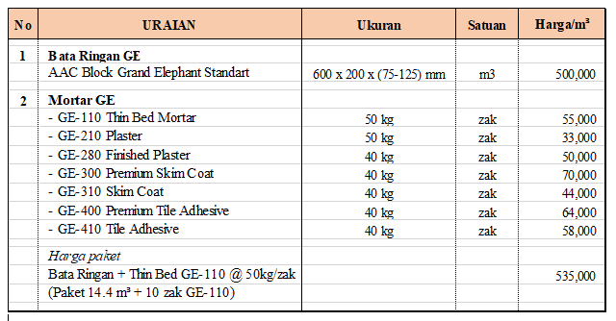

MU
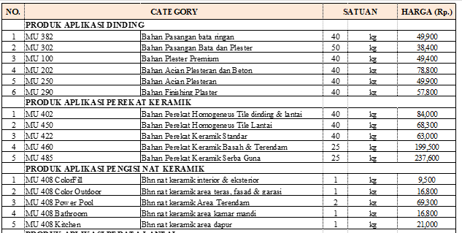

VAL GRESS

NIRO
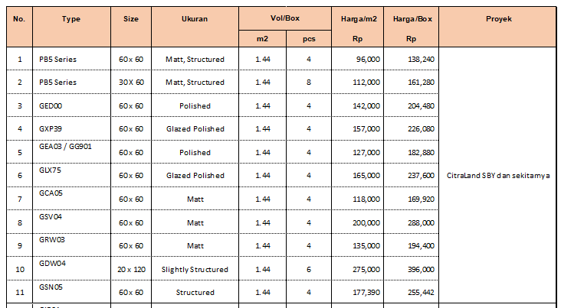

PROPAN
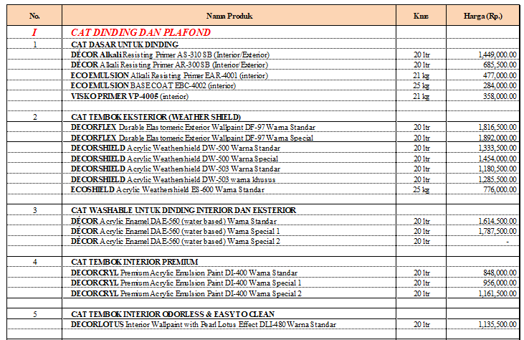

 | S4502-Y D9SB (PT-1). Utk Eksterior Evening Sky D9SB (PT-2)

UTOMO DECK

